Chi tiết địa chất
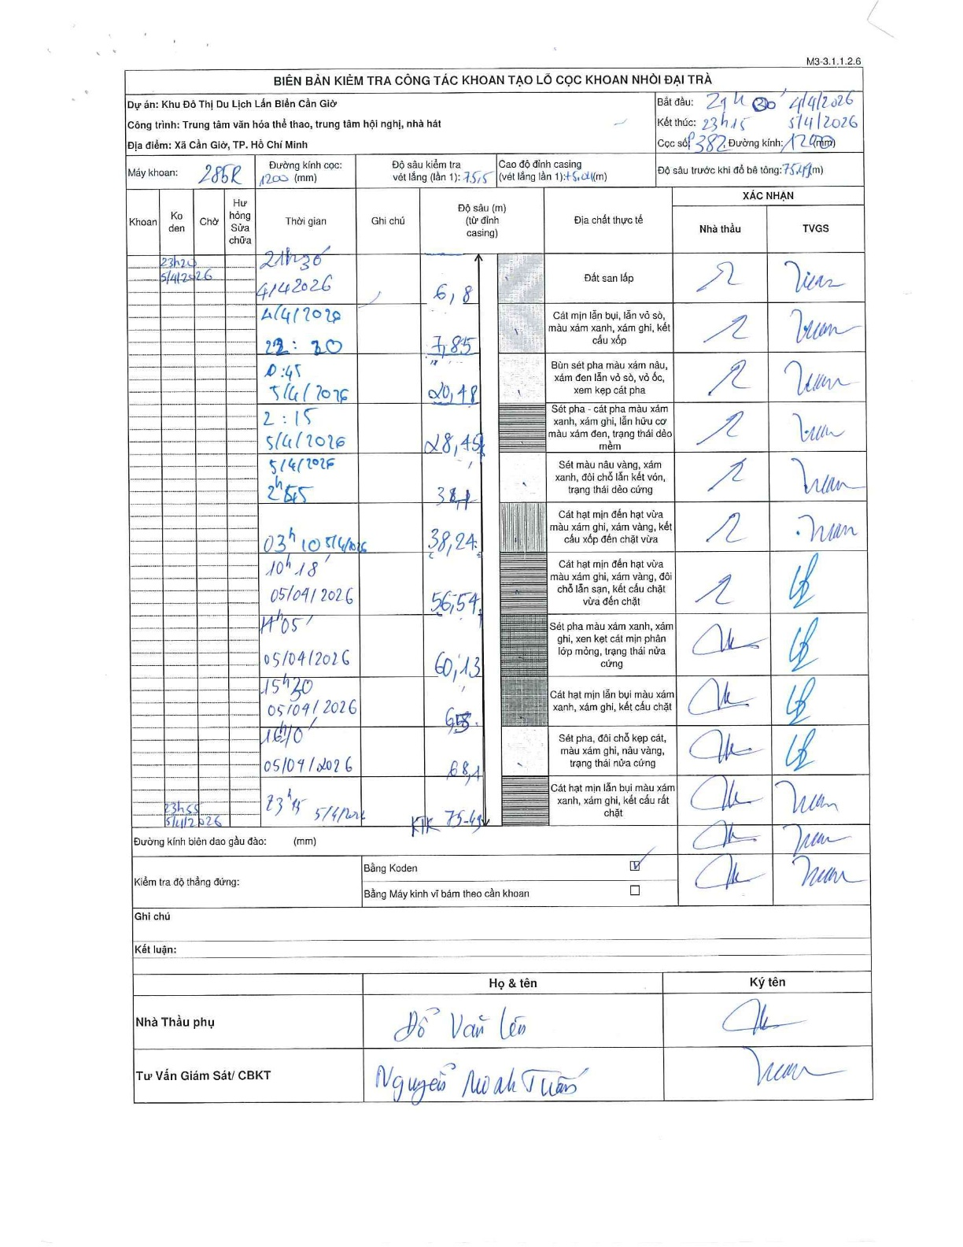
Dự án | Cần Giờ
Hạng mục | Trung tâm văn hóa thể thao, trung tâm hội nghị, nhà hát
Tên bộ phận | Nhà hát
Số hiệu cọc | 382
Tên Máy khoan | SGCT-KCN0001
Đường kính | D1200
Bắt đầu thi công | 21:30 04/04/2026
Kết thúc thi công | 23:45 05/04/2026

Địa chất TT | Đường kính | Mô tả lớp thiết kế | Từ (h) | Đến (h) | Cao độ từ | Cao độ đến | T.Gian (h) | Dài (m) | V (m/h) | Ghi chú
Đất san lấp | D1200 | Đất san lấp | 21:00 04/04/2026 | 21:30 04/04/2026 | 0 | -6.8 | 0.5 | 6.8 | 13.6 | Chiều dài tính từ đỉnh casing 1.34 đến 6.8
2 | D1200 | Cát mịn lẫn bụi, lẫn vỏ sò, màu xám xanh, xám ghi, kết cấu xốp | 21:30 04/04/2026 | 22:20 04/04/2026 | -6.8 | -7.85 | 0.83 | 1.05 | 1.26
3 | D1200 | Bùn sét pha màu xám nâu, xám đen lẫn vỏ sò, vỏ ốc, xen kẹp cát pha | 22:20 04/04/2026 | 00:45 04/04/2026 | -7.85 | -20.48 | 2.42 | 12.63 | 5.23
4 | D1200 | Sét pha - cát pha màu xám xanh, xám ghi, lẫn hữu cơ màu xám đen, trạng thái dẻo mềm | 00:45 04/04/2026 | 02:15 04/04/2026 | -20.48 | -28.45 | 1.5 | 7.97 | 5.31
5 | D1200 | Sét màu nâu vàng, xám xanh, đôi chỗ lẫn kết vón, trạng thái dẻo cứng | 02:15 04/04/2026 | 03:10 04/04/2026 | -28.45 | -34 | 0.92 | 5.55 | 6.05
6 | D1200 | Cát hạt mịn đến hạt vừa màu xám ghi, xám vàng, kết cấu xốp đến chặt vừa | 02:55 04/04/2026 | 03:10 04/04/2026 | -34 | -38.24 | 0.25 | 4.24 | 16.96
7 | D1200 | Cát hạt mịn đến hạt vừa màu xám ghi, xám vàng, đôi chỗ lẫn sạn, kết cấu chặt vừa đến chặt | 03:10 04/04/2026 | 10:18 04/04/2026 | -38.24 | -56.54 | 7.13 | 18.3 | 2.57
8 | D1200 | Sét pha màu xám xanh, xám ghi, xen kẹp cát mịn phân lớp mỏng, trạng thái nửa cứng | 10:18 04/04/2026 | 14:05 04/04/2026 | -56.54 | -60.13 | 3.78 | 3.59 | 0.95 | Lái máy nghỉ ca ăn cơm
9 | D1200 | Cát hạt mịn lẫn bụi màu xám xanh, xám ghi, kết cấu chặt | 14:05 04/04/2026 | 15:30 04/04/2026 | -60.13 | -65.5 | 1.42 | 5.37 | 3.79
10 | D1200 | Sét pha, đôi chỗ kẹp cát, màu xám xanh, nâu vàng, trạng thái nửa cứng | 15:30 04/04/2026 | 16:10 04/04/2026 | -65.5 | -68.1 | 0.67 | 2.6 | 3.9
11 | D1200 | Cát hạt mịn lẫn bụi màu xám xanh, xám ghi, kết cấu rất chặt | 16:10 04/04/2026 | 23:45 04/04/2026 | -68.1 | -75.49 | 7.58 | 7.39 | 0.97 | Lái máy nghỉ ca ăn cơm

ẢNH BIÊN BẢN GỐC

